Estadísticas
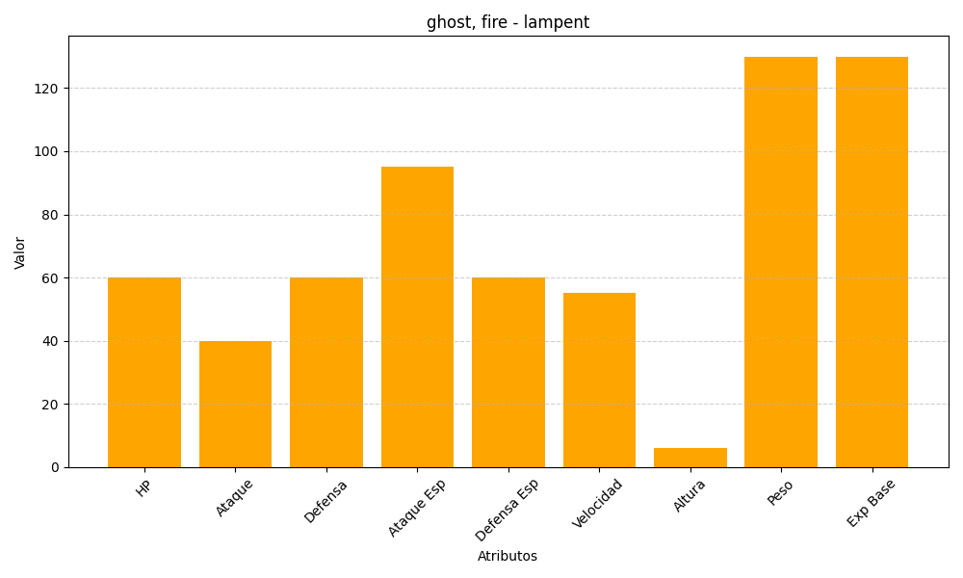
ID | Nombre | Tipo | HP | Ataque | Defensa | Ataque Especial | Defensa Especial | Velocidad | Altura | Peso | Experiencia Base
608 | lampent | ghost, fire | 60 | 40 | 60 | 95 | 60 | 55 | 6 | 130 | 130

